2
 |  | FICHA DATOS DE SEGURIDAD |  |  |  |  |  |  |  |  | Código: A-05-F-038
 |  |  |  |  |  |  |  |  |  |  | Versión: 01
 |  |  |  |  |  |  |  |  |  |  | Página: 1 de 1
SECCIÓN 1. IDENTIFICACIÓN
NOMBRE COMERCIAL DE LA SUSTANCIA | Disolución calibrante de Cd en matriz de ácido nítrico al 2%
USO PREVISTO | Este material puede ser utilizado como calibrante en la medición de Cd
PRESENTACION | Ampolletas de vidrio de 10 mL |  | CODIGO |  | MRC INM-014-1 |  |  | LOTE | 220629 | FECHA DE ELABORACIÓN: | 2022-06-29
PROVEEDOR | INSTITUTO NACIONAL DE METROLOGÍA DE COLOMBIA |  |  |  |  |  | DIRECCIÓN |  |  | AV. CRA 50 No. 26-55 INT. 02 CAN
DEPENDENCIA | Subdirección de Metrología Química y Biomedicina |  |  |  |  |  | CIUDAD |  |  | BOGOTÁ
CORREO ELECTRÒNICO | contacto@inm.gov.co |  |  |  |  |  | TELÈFONO |  |  | 2542222
HORARIO DE ATENCION | Lunes a viernes de 8:00 a 17:00 |  |  |  |  |  | PAGINA WEB |  |  | www.inm.gov.co
SECCIÓN 2. IDENTIFICACIÓN DE PELIGROS
ETIQUETA |  |  |  |  | CLASIFICACIÓN
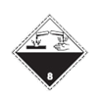
Símbolo: |  | NACIONES UNIDAS |  |  | Peligros físicos: |  |  |  | No clasificado
SGA: |  |  |  |  | Peligro para la salud: |  |  |  | Corrosión en la piel / irritación Categoria 1B Daño ocular/ irritación Categoría 1 Carcinogenicidad Categoria 1B
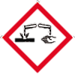
 |  |  |  |  | Indicación de peligro:
 |  |  |  |  | H315 |  | Provoca irritación cutánea
 |  |  |  |  | H319 |  | Provoca irritación ocular grave
 |  |  |  |  | H412 |  | Nocivo para los organismo acuáticos, con efectos nocivos duraderos
 |  |  |  |  | Indicaciones de precaución:

 |  |  |  |  | P260 |  |  | No respirar el polvo / el humo / el gas / la niebla / los vapores / el aerosol.
 |  |  |  |  | P264 |  |  | Lavar las manos después de la manipulación
 |  |  |  |  | P280 |  |  | Usar guantes de protección / ropa de protección / protección para los ojos / protección para la cara.
 |  |  |  |  | P301 + P330 + P331 |  |  | Si es ingerido: enjuagar la boca. NO induzca el vómito
 |  |  |  |  | P305 + P351 + P338 |  |  | Si entra en contacto con los ojos: Enjuagar con agua por varios minutos. Remueva lentes de contacto y continue enjuagando
 |  |  |  |  | P310 |  |  | Llamar inmediatamente al centro de salud
Palabra de advertencia |  |  |  |  | P405 |  |  | Almacenar en un lugar seguro
FRASES S: S7 / S8 / S24 / S25 / S61 |  |  |  |  | P501 |  |  | Disponer el recipiente y su contenido de acuerdo con las regulaciones que apliquen
 |  |  |  |  | P273 |  |  | Evitar su liberación al medio ambiente
ELEMENTOS DE PROTECCIÓN RECOMENDADOS
1
2
3
4
5
6
7
8
9
11
10
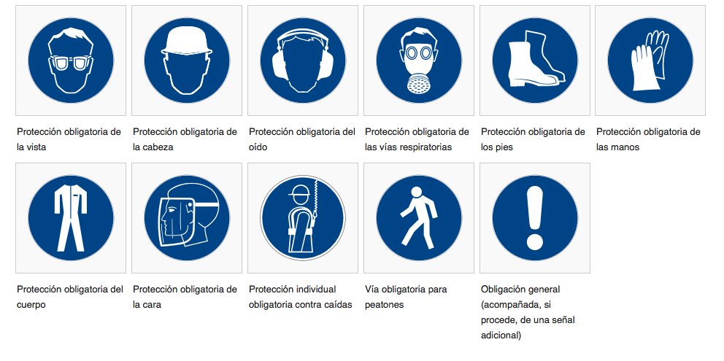

SECCIÓN 3. COMPOSICIÓN E INFORMACIÓN SOBRE SUS INGREDIENTES
NOMBRE COMÚN O GENÉRICO DEL COMPONENTE PELIGROSO |  |  |  |  | %(especificar ) |  |  |  |  | N° DE CAS
Cadmio |  |  |  |  | 0.10% |  |  |  |  | 7440-43-9 | -
Ácido nítrico |  |  |  |  | 2% |  |  |  |  | 7697-37-2 | -
Agua |  |  |  |  | 97.9% |  |  |  |  | 7732-18-5 | No se considera como componente peligroso
SECCIÓN 4. PRIMEROS AUXILIOS
INHALACIÓN | Se requiere atención médica inmediata. Retirar a un area no contaminada. Si se presentan problemas para respirar, dar respiración artificial o suministre oxígeno por personal calificado.
INGESTIÓN | Se requiere atención médica inmediata. Enjuagar la boca. NO inducir el vómito
CONTACTO CON LOS OJOS | Se requiere atención médica inmediata. Enjuagar con abundante agua durante 15 minutos.
CONTACTO CON LA PIEL | Retirar la ropa contaminada y enjuague con agua y jabón durante 15 minutos.
NOTA | -
OTROS | -
SECCIÓN 5. MEDIDAS EN CASO DE INCENDIO
PUNTO DE INFLAMABILIDAD
MEDIOS DE EXTINCIÓN |  | No existen limitaciones en el uso de agentes extinguidores
EQUIPO DE PROTECCIÓN |  | Uso de sistemas de respiración artifical e independientes del ambiente
RECOMENDACIONES PARA EL PERSONAL |  | No aplica
PROCEDIMIENTO Y PRECAUCIONES |  | En caso de usar agua como agente extinguidor, impedir la contaminación de las aguas superficiales o subterráneas
PELIGROS ESPECIFICOS |  | Escala NFPA riesgo=1 inflamabilidad=0 Reactividad=0 (0=mínimo; 1=ligeramente moderado; 2=moderado; 3= serio; 4=severo)
SECCIÓN 6. MEDIDAS EN CASO DE VERTIDO ACCIDENTAL
PRECAUCIONES INDIVIDUALES, EQUIPOS DE PROTECCION Y EQUIPOS DE EMERGENCIA |  | Inmediatamente contactar al personal de emergencia. Mantener al personal alejado
PRECAUCIONES MEDIOAMBIENTALES |  | Disponer el recipiente y su contenido de acuerdo con las regulaciones que apliquen
METODOS DE AISLAMIENTO Y LIMPIEZA |  | No entrar en contacto con el material derramado. Notificar al personal de derrames
EQUIPO DE PROTECCIÓN |  | Usar guantes de protección / ropa de protección / protección para los ojos / protección para la cara.
MÉTODO DE TRATAMIENTO |  | -
SECCIÓN 7. MANIPULACIÓN Y ALMACENAMIENTO
Precauciones para una manipulación segura |  | Ver sección 8
Condiciones de almacenamiento seguro |  | Mantener el recipiente o contenedor cerrado y no exponerse directamente a la luz del sol y/o fuentes de calor. Almacenar a temperaturas entre 4 °C y 23.5 °C. Una vez abierto, mantener en refrigeracón a temperaturas cercanas a 4°C.
SECCIÓN 8. CONTROLES A LA EXPOSICIÓN Y EQUIPO DE PROTECCIÓN PERSONAL
COMPONENTE |  |  |  | PARÁMETROS DE EXPOSICIÓN |  |  |  |  |  |  |  | UNIDADES
 |  |  |  | OSHAS |  |  |  | ACGIH
 |  |  |  | TWA |  | STEL |  | TWA |  | STEL
Cadmio |  |  |  | 0.025 |  | 0.075 |  | 0.01 |  | - |  | mg/m3
Ácido nítrico |  |  |  | 2 |  | 4 |  | 2 |  | 4 |  | ppm
CONTROLES DE INGENIERÌA | Proporcionar sistemas de extracción o ventilación apropiadas
EQUIPO DE PROTECCIÓN PERSONAL INDIVIDUAL
PROTECCIÓN RESPIRATORIA: | Usar máscaras de media cara con cartucho para vapores ácidos
PROTECCIÓN DE LOS OJOS: | Usar gafas
PROTECCIÓN DE LAS MANOS: | Usar guantes
MEDIDAS DE HIGIENE: | Lavar las manos después de la manipulación
SECCIÓN 9. PROPIEDADES FÍSICAS Y QUÍMICAS |  |  |  |  |  | SECCIÓN 10. ESTABILIDAD Y REACTIVIDAD
Propiedad |  | COMPONENTE 1 |  | COMPONENTE 2
Apariencia |  | Barra blanca |  | Líquido incoloro |  | Reactividad: |  |  | Estable a condiciones normales de temperatura y presión
Fórmula molecular |  | Cd |  | HNO3
Masa molecular |  | 112.41 g/mol |  | 63.01 g/mol |  | Posibilidad de reacciones peligrosas: |  |  | Peligro de ignición o formación de gases o vapores combustibles con metales alcalinos, metales alcalinotérreos, amoniaco, compuestos halogenados, óxidos no metalicos, hidruros de no metales, peróxido de hidrógeno
Olor |  | Inodoro |  | Irritante
pH |  | - |  | 1 (1M) |  | Condiciones que deben evitarse: |  |  | Contacto con materiales combustibles e incompatibles
Punto de congelación |  | No disponible |  | -42°C
Densidad |  | 8.650 kg/L a 20°C |  | 1.5027 g/L a 25°C |  | Materiales incompatibles |  |  | Ácidos, materiales combustibles, aminas, bases, materiales oxidantes, metales halogenos, sales metálicas, óxidos de metales, peróxidos, agentes reductores.
Presión de vapor |  | 14.8 mmHg a 394°C |  | 47.9 mmHg a 20°C
OTRAS |  |  |  |  |  | Información de explosión/fuego: |  |  | Ver sección 5
Densidad de vapor |  | 3.94 |  | 3.2
Viscosidad |  | No disponible |  | No disponible |  | Productos de descomposición peligrosos: |  |  | La descomposición térmica puede producir óxidos de nitrógeno.
Solubilidad |  | Insoluble en agua |  | miscible en agua
Punto de ebullición |  | 767 °C |  | 83°C |  | Polimerización peligrosa: |  |  | No ocurren
Inflamabilidad |  | No aplica |  | No aplica
SECCIÓN 11. INFORMACIÓN TOXICOLÓGICA
Ruta de exposición: Inhalación, ingestión, contacto con la piel
Sintomas realcionados a las características físicas, químicas y toxicológicas: Quemaduras de ácido en la piel, ojos y pulmones
EFECTOS POTENCIALES SOBRE LA SALUD (AGUDOS, CRÓNICOS Y RETARDADOS)
Inhalación: La inhalación de ácido nítrico puede causar daño en las membranas mucosas y en el tracto respiratorio. La exposición en períodos cortos puede causar inflamación del tracto respiratorio, nauseas, asfixia, dolor de cabeza. La exposición por largos períodos de tiempo puede causar daño en los dientes, irritación bronquial, neumonia y trastornos gastroinstestinales. El cloruro de sodio puede causar irritación al sistema respiratorio
Contacto con la piel: El ácido nítrico puede causar quemaduras en la piel. La severidad del daño depende de la concentración y duración de la exposición. El cloruro de sodio puede causar irritación.
Contato con los ojos: El ácido nítrico puede causar irritación severa en los ojos, quemaduras en la cornea, daño permanente o ceguera. La severidad del daño depende de la concentración y duración de la exposición. El contacto con cloruro de sodio puede causar irritación.
Ingestión: La ingestión de este material es improbable bajo condiciones normales de uso. Si se ingiere, el ácido nítrico puede causar quemaduras severas y daño en las mucosas de la boca, garganta, esófago y tracto gastrointestinal.
MEDICION NUMERICA DE TOXICIDAD
Toxicidad aguda: No clasificado. Ácido nítrico en ratas por inhalación: LC50 130mg/m3 (4h)
Corrosión/irritación de la piel: Este material de referencia contiene apoximadamente 2% de ácido nítrico y este esta clasificado como categoria 1B
Daño ocular grave/irritación en los ojos: Este material de referencia contiene apoximadamente 2% de ácido nítrico y este esta clasificado como categoria 1
Sensibilización respiratoria: No clasificado, no hay datos disponibles
Sensibilización de la piel: No clasificado, no hay datos disponibles
Mutagenicidad de las células germinales: No clasificado, no hay datos disponibles
Carcinogenicidad: No hay datos disponibles
Toxicidad reproductiva: No clasificado. Ácido nítrico en ratas por ingestión TDLo 21150mg/kg (embarazo de 1 d a 21 d).
Toxicidad específica en determinados órganos, exposición única: No clasificado, no hay datos disponibles
Toxicidad específica en determinados órganos, exposiciones repetidas: No clasificado, no hay datos disponibles
Peligros por aspiración: No hay datos disponibles
SECCIÓN 12. INFORMACIÓN ECOTOXICOLÓGICA
Datos de ecotoxicidad: Ácido nítrico: en pez mosquito LC 50 es de 72 mg/L en un período de 96 horas.
Persistencia y degradabilidad: No hay datos disponibles
Potencial de bioacumulación: No hay datos disponibles
Movilidad en el suelo: No hay datos disponibles
Otros efectos adversos: -
SECCIÓN 13. INFORMACIÓN RELATIVA A LA ELIMINACIÓN DE LOS PRODUCTOS
Disponer de acuerdo a las regulaciones aplicables. La descarga al ambiente debe ser evitada

SECCIÓN 14. INFORMACIÓN RELATIVA AL TRANSPORTE
No. ONU 3264, líquido corrosivo, ácido inorgánico, peligro clase 8

SECCIÓN 15. INFORMACIÓN SOBRE REGLAMENTACIÓN
Decreto 1076 de 2015. “Por medio del cual se expide el Decreto Único Reglamentario del Sector Ambiente y Desarrollo Sostenible”. Decreto 1609 de 2002. Transporte de Mercancías Peligrosas por Carretera. Bogotá. MinTransporte. 2002. Ley 1252 del 27 de 2008 Normas prohibitivas en materia ambiental, referentes a los residuos y desechos peligrosos y se dictan otras disposiciones. Ley 55 de 1993. “Por medio de la cual se aprueba el "Convenio No. 170 y la Recomendación número 177 sobre la Seguridad en la Utilización de los Productos Químicos en el trabajo", adoptados por la 77a. Reunión de la Conferencia General de la O.I.T., Ginebra, 1990”. Decreto 4741 de 2005 “Por el cual se reglamenta parcialmente la prevención y el manejo de los residuos o desechos peligrosos generados en el marco de la gestión integral.” NTC 1692:2005. Transporte de Mercancía peligrosas. Definiciones, clasificación, marcado, etiquetado y rotulado. |  |  |  |  |  |  |  |  |  |  |  |  | }

SECCIÓN 16. OTRAS INFORMACIONES
Banco de datos de sustancias peligrosas (HSDB), disponible en https://toxnet.nlm.nih.gov/cgi-bin/sis/search2/f?./temp/~CpQyWC:1

Revisión No. |  |  |  | Elaboró | Cristhian Paredes
 |  |  |  | Fecha
Fecha |  |  |  | Fecha | 2022-08-09
 |  |  |  | Vo.Bo.

